Identifiser klimafare
Indentifiser klimafare
Infomasjon til å fylle inn tabellen finn du på Norsk Klimaservicesenter. De kan legge til fleire klimaindeksar om de ynskjer. Velg ulike klimaendeksar, sesong, og periode for å få fram venta endringar. Klikk på skjermbiletet for å komme til nettsida.
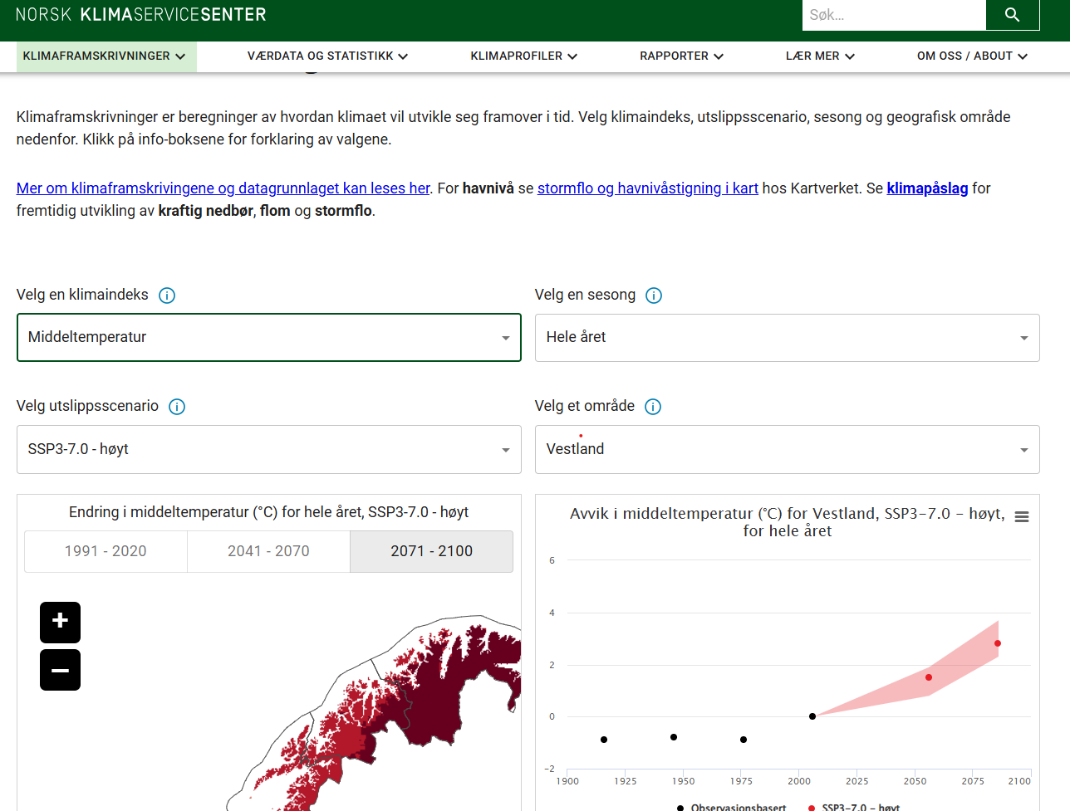
Finn endringar i klimaindeksar
Vel høgt utsleppsscenario RCP8,5 – i tråd med Regional plan for klima og SPR
Vel den klimaindeks du vil undersøke, i alt finst det 34 ulike
Vel periode på året – vurder relevante periodar etter kva type konsekvens du vil analysere, t.d. vil det for jordbruk vere viktig å vurdere endring av nedbør både vår, sommar og haust.
Vel relevante område
Avles valte klimaindeks ved å halde musa over grafen ved valte årstal
Noter funn i nedanståande tabell over klimaindeks
Eksempel frå Årdal
Temperaturauke 4 $℃$ Auke årsnedbør med 15% Auke i frekvens og intensitet av nedbør Klimapåslag 30% for nedbør Klimapåslag 50% for korttidsnedbør
Klimapåslag:
Ved planlegging av infrastruktur med lang levetid (meir enn 10-20 år) er det anbefalt å legge på et klimapåslag for de dimensjonerande verdier for nedbør, flom og stormflo som ein kan avlese i KSS eller NVE sitt kart.
Nedbør: For nedbør er klimapåslag knytt til korttidsnedbør og såkalla Intesitet-Varighet-Frekvens (IVF) verdiar. Her er det anbefalt eit påslag på 40%.
Flom: For flaum er det gitt tre tilrådingar om påslag til utvalde elvestrekningar i tre kategoriar
0 % for elvestrekninger der det beregnes en reduksjon i flomstørrelsen. Det gjelder særlig i store nedbørfelt dominert av snøsmelteflommer
20 % for elvestrekninger der det beregnes en økning i flomstørrelsen.
40 % for elvestrekninger der det beregnes en stor økning i flomstørrelsen
Les meir om Klimapåslag her: Klimapåslag - Norsk klimaservicesenter

Velg ut klimaindekser som skildrar farane i kommunen din. T.d er det ein kommune med mykje landbruk, er vekstseson relevant, men om ein ikkje har mykje landbruk kan ein sjå vekk i frå denne. Klimaindeksane som viser middelverdiar kan i stor grad ekskluderast, då desse ikkje skapar ein "fare", men viser eit gjennomsnitt. Dette er nedbørssum, våte dagar, nedbørsmengde våte dagar, middelvind, avrenning og fordamping. Klimaindeksane som skildrar "fare" er dei som syner dei kraftigaste og mest ekstreme hendingane.

Fyll inn klimaindekser
Klimaindeks
Klimaindeks | Valt område | Periode
 |  | Hele året | Vinteren | Våren | Sommeren | Hausten
Temperatur
Maks. temperatur
Min. Temperatur
Vektsesong
Nullgradspassering
Nedbør
Svært kraftig nedbør
Middelavrenning
Norske hetebølger
Dagar med snødekke
Dagar med snødybde over 30cm
Snømengde
Fordamping
fyll inn fleire indekser som du vil sjå på vidare nedover

Kunnskap fysisk risiko
Kunnskapsgrunnlag fysisk klimarisiko
Denne fana tener som kunnskapsgrunnlag når du skal gjere analysen av fysisk klimarisiko.
Inspirasjon til analyseobjekt: kommunale tenester og drift samt utvaldt næringsliv
Kommunale tenestar og drift | Tabellen visar KOSTRA sine hovudgrupper av kommunale tenester. |  |  |  | Næringslivet i kommunen
Kommunale tenester og drift
I tabellen kan ein få oversikt over kor stor relevans ulike kommunale tenester kan ha for ei analyse av klimarisiko, frå lite relevant (1), relevant (2), til veldig relevant (3).
Den direkte relevans er knytt til innbyggjarane sin tilgang til tenester og skadepotensiale på kommunale eigedelar.
Den indirekte relevans er knytt til i kva grad kommunal drift og tenesteproduksjon kan hjelpe å redusere klimarisikoen i lokalsamfunnet.
Tabellen er forhåndsdefinert ut frå vurderingnar gjort Vestlandsforsking og NORCE. Men dette kan variere etter lokale forhald og du kan tilpasse tabell og vurdering etter din kommune.
Den samla vurdering kan hjelpe å prioritere tenester og drift i kommunen som er utsett for fysisk risiko og difor gode å ha med som analyseobjekt i analysen av fysisk klimarisiko.
Poengsum normalisert ved (A+B): 6 og 5 = kategori 3 (rød), 4 og 3 = kategori 2 (gul), 2 = kategori 1 (grøn )
Sysselsettingssektor
Tabellen kan tene som eit utgangspunkt for å identifisere lokale sysselsettingssektorar utsett for fysisk klimarisiko. Denne vurdering er særleg basert på deira avhengigheit av transport av råvarer og/eller produkt samt deira ressursbruk.
Men lokale forhold kan gjere at næringar kjem ut annleis. Til dømes vil kunne endre på eksponeringa for klimarisiko. De kan endrie i tabellen basert på eigne vurderingar.
Alle vurderingar er ein grovvurdering som blir rangert frå låg til middels til høg (1-2-3).
Talfesting for «transport-risiko» er gjort ut frå transportomfang knytt til næringa
Talfesting for «klimasårbar ressursbruk» er basert på ei vurdering av i kva grad verdiskaping er basert på fungerande økosystemtenester.
Poengsum normalisert ved (A+B): 6 og 5 = kategori 3 (rød), 4 og 3 = kategori 2 (gul), 2 = kategori 1 (grøn )
Kommunal drift/teneste | A: Direkte relevans | B: Indirekte relevans | Samla vurdering |  | Sysselsettingssektor | (A) Transport-risiko | (B) Klimasårbar ressursbruk | Samla vurdering
Helse og omsorgstenester | 3 | 2 | 3 |  | Jordbruk | 3 | 3 | 3
Grunnskule | 2 | 2 | 2 |  | Fiske og fangst | 3 | 3 | 3
Barnehage | 2 | 1 | 2 |  | Skogbruk | 3 | 3 | 3
Barnevern | 1 | 1 | 1 |  | Akvakultur | 2 | 3 | 3
Psykisk helse og rus | 1 | 1 | 1 |  | Næringsmiddelindustri | 2 | 3 | 3
Samferdsle | 3 | 2 | 3 |  | Reindrift | 2 | 3 | 3
Bustad | 3 | 1 | 2 |  | Elektrisitet, vann og renovasjon | 3 | 2 | 3
Beredskap | 1 | 3 | 2 |  | Landtransport og rørtransport | 3 | 2 | 3
Eigedomar | 3 | 1 | 2 |  | Bergverksdrift og utvinning | 3 | 1 | 2
Landbruk, fiske og havbruk | 1 | 3 | 2 |  | Industri unntatt næringsmiddelindustri | 2 | 2 | 2
Vann, avløp og renovasjon | 3 | 1 | 2 |  | Bygge- og anlegg | 2 | 2 | 2
Kyrkje | 2 | 1 | 2 |  | Varehandel, reparasjon av motorvogner | 2 | 2 | 2
Kultur, kulturminne, barne- og ungdomstiltak | 1 | 1 | 1 |  | Overnattings- og servering | 1 | 2 | 2
Sosialteneste | 1 | 1 | 1 |  | Teknisk tenesteyting, eigedomsdrift | 1 | 2 | 2
Klima og energi | 1 | 3 | 2 |  | Informasjon og kommunikasjon | 1 | 1 | 1
Plan, arealplanlegging, byggesak og miljø | 1 | 3 | 2 |  | Finansiering og forsikring | 1 | 1 | 1
Næringsutvikling | 1 | 3 | 2 |  | Forretningsmessig tenesteyting | 1 | 1 | 1
Kjelde: tabell 7, analyse av klima og naturrisiko |  |  |  |  | Offentleg administrasjon og forvaltning | 1 | 1 | 1
 |  |  |  |  | Undervisning | 1 | 1 | 1
 |  |  |  |  | Helse- og sosialtenester | 1 | 1 | 1
 |  |  |  |  | Personleg tenesteyting | 1 | 1 | 1
 |  |  |  |  | Kjelde: tabell 6, analyse av klima og naturrisiko

Sjå på endringar i skredfare
Klikk inn på NVE sitt farekart for skred
Vel mellom relevant fare- eller aktsemdskart:
Skred i bratt terreng,
Jord- og flaumskred,
Steinsprang,
Snøskred, mfl.
Sjå over kommunen sine tettstadar, bustad- og sentrumsområda, viktig infrastruktur og brukte ferdselsårar
Noter viktige områda utsett for farehendinger i tabellen og marker kva type skred som det er fare for og med kva sansynn frå større til mindre: 1/100, 1/1000, 1/5000
Ta løpande skjermklipp av relevante utsette område.
Er det nokon lokale erfaringar eller observasjonar i kommunen du vil tilføye?
Finn endringar i flomfare
Klikk inn på NVE sitt aktsemdskart for flaum
Sjå på områda i kommunen utsett for flaum, serleg ved tettstadar, bustad- og sentrumsområda, viktig infrastruktur og brukte ferdselsårar.
Noter viktige områda utsett for farehendinger i tabellen og noter kva den maksimale vassstiging er vurdert til å bli i følgje skala i kartet.
Ta løpande skjermklipp av relevante utsette område.
Ved planlegging av infrastruktur med lang levetid, bruk klimapåslaget forklart i boksen over.
Då ganger du vassstigninga med 1,2 for elvestrekninger der det beregnes en økning i flomstørrelsen
og med 1,4 for elvestrekninger der det beregnes en stor økning i flomstørrelsen
Er det nokon lokale erfaringar eller observasjonar i kommunen du vil tilføye?
Finn endringar i havnivåstigning Klikk inn på kartverket sitt kart for havnivåendringer og ekstreme vannstandsnivå
Sjå på områda i kommunen utsett for stormflo, havnivåstigning og høg vassføring, serleg ved tettstadar, bustad- og sentrumsområda, viktig infrastruktur og brukte ferdselsårar.
Noter viktige områda utsett for farehendinger i tabellen
Noter kva den maksimale vassstiging er vurdert til å bli i følgje skala i kartet.
Ta løpande skjermklipp av relevante utsette område.
Er det nokon lokale erfaringar eller observasjonar i kommunen du vil tilføye?
Eksponering og sårbarheit, eksempler, kategoriar, kjelder og hjelpespørsmål
Eksponering | Kategori | Kjelder | Kommunale dokument / data | Spørsmål
 | Bygg, eigedom og bustadar | Matrikkelen (Kartverket) – offisielt register over eigedomar SSB bygningsstatistikk | Kommunens eigedomsregister Oversikt over kommunale bygg og funksjonar (skular, sjukeheimar, barnehagar) | Kva bygg, tenester ligg i fareområde (flaum, skred, stormflo)? Er planlagt arealbruk med på å auke framtidig eksponering?
 | Personer |  | Busettingsmønster | Bur det personar her? Eller er det bedrifter med ansatte på jobb? Oppheld folk seg i området?
 | Infrastruktur (kraftlinjer, vegar) | Statens vegvesen – Vegkart (vegar, bruer, trafikkmengde) NVE – flaum- og skredkart, sjå boks til høgre (kan kombinerast med vegdata) NGU – lausmassekart | Kommunal vegplan / oversikt over kommunale vegar VA-plan (vass- og avløpsanlegg, pumpestasjonar) | Kva infrastruktur ligg i fareområde?
 | Kritiske samfunnsfunksjonar (helse, vatn, energi, kommunikasjon) | NVE – energianlegg, flaumkartlegging og kart over havnivåstigning, sjå boks til høgre, Kartverket – nasjonale kart | Kommunal beredskapsplan Avtalar med nettselskap, mobiloperatørar og vassverk | Ligg kritiske samfunnsfunksjonar (sjukeheim, vassverk, vegar) i utsette område?
 | Natur- og friluftsområde | Miljødirektoratet – Naturbase Artsdatabanken | Kommunale arealplanar Kart over friluftsområde og verna natur | Er viktige natur- og friluftsområde utsette? (·Kva naturverdiar kan gå tapt dersom areal eller arter blir ramma? )
 | Kulturminne | Riksantikvaren – Askeladden database | Kommunale kulturminneplanar | Er viktige kulturminneområde utsette?
Sårbarheit | Kategori | Forklaring | Kjelder/Kommunale dokument / data | Spørsmål
 | Sårbare grupper | Befolkning påverkar sårbarheit. Sårbare grupper kan vere eldre, barn, sjuke, innvandrarar m.fl. Vekst i folketal eller i sårbar del av befolkninga aukar klimarisiko. | Kunnskapsgrunnlag til KPA og KPS. Folkehelseoversikt. Demografisk utvikling | Korleis har folketalet utvikla seg, og kva er prognosane framover? Er det særleg sårbare grupper å merke seg (t.d. eldre, sjuke, barn)?
 |  | Statistisk sentralbyrå gir data for befolkningsutvikling på kommunenivå og framskriving om befolkningsutvikling.
 | Fysisk infrastruktur og lokalisering (bygg, næringsutvikling infrastruktur, testester i utsette område) | Bygg eller infrastruktur si plassering og vedlikehald er avgjerande. Auka vedlikehaldsetterslep gir t.d større sårbarheit. Bygg planlagt før 2008 (eldre plan og bygningslov utan same krav til farekartlegging og sikring) |  | Kva infrastruktur er særleg viktig i kommunen? Korleis har vedlikehald og lokalisering utvikla seg? Er bygg og infrastruktur dimensjonert for klima i dag og framtid?
 | Mobilitet | Transportmønster påverkar klimasårbarheit. Auke i bilbruk eller endringar i kollektivtilbod kan gi høgare risiko. Tiltak som tunellar kan redusere ein risiko, men auke ein annan. |  | Korleis har mobiliteten utvikla seg (transporttypar, omfang, fordeling), og korleis påverkar det sårbarheita?
 | Mentalitet | Haldningar til transport, fritid og ressursbruk påverkar klima. Er innbyggjarane med på å førebygge med t.d grøfting? Vanskeleg å måle, men viktig å vurdere. |  | Kan endringar i haldningar og vanar påverke sårbarheita? Gjer folk meir eller mindre for å førebygge klimafarar på eigen eigedom?

Analyser fysisk risiko
Kven/kva vurdere du konsekvensane for? Kven/kva skal vere analyseobjekt?
Analyser fysisk klimarisiko

Hugs: Variasjon i sesong er relevant for desse
 |  |  | Analyseobjekt | Kommunale bygg og tenesteområde (Helse og omsorg, skular og barnehagar, arealplanlegging m.m) |  | Teknisk infrastruktur (vatn avlaup, veg, IKT, energi, drikkevatn) |  | Samfunn og næringsliv (landbruk, reiseliv, industri, energiforsyning, handel) |  | Kulturminne og samfunnsbygg |  | Geografiske område/lokalsamfunn: Legg til spesifikke geografiske område vidare bortover
 |  |  |  | 2025 | 2050 | 2025 | 2050 | 2025 | 2050 | 2025 | 2050 | 2025 | 2050 | 2025 | 2050 | 2025 | 2050 | 2025 | 2050 | 2025 | 2050
 | Fare | Kva klimafarar kan oppstå? Nytt fana "Identifiser klimafare"? | Havnivåstiging og stormflo | Kva klimahendingar er mest aktuelle hjå oss?
 |  |  | Flaum (elv- og overvass) | Har vi hatt hendingar tidlegare som kan bli vanlegare?
 |  |  | Skred (jord, sørpe, stein og snø)
 |  |  | Ekstrem nedbør
 |  |  | Varmebølge
 |  |  | Fryse/tine (0-passering)
 |  |  | Tørke

 | Eksponering | Kven eller kva blir ramma? | Bygg, eigedom og bustadar
 |  |  | Personar
 |  |  | Infrastruktur (kraftlinjer, vegar)
 |  |  | Kritiske samfunnsfunksjonar (helse, vatn, energi, kommunikasjon)

 | Sårbarheit | Kvifor er ein ekstra utsatt? | Sårbare grupper i befolkninga
 |  |  | Fysisk infrastruktur og lokalisering (bygg, infrastruktur, testester i utsette område)
 |  |  | Mobilitet
 |  |  | Mentalitet og robustheit i tenester

 | Samla risikobilde | Fare x eksponering x sårbarheit |  | Kva er den samla risikoen for analyseobjektet?
 |  | Alvorsgrad
 |  | Grunngiving av alvorsgrad
 |  | Usikkerheit i kunnskapsgrunnlag

 | Noter dei 5 fysiske klimarisikoa som skal bli prioritert høgast | 1.
 |  | 2.
 |  | 3.
 |  | 4.
 |  | 5.

Analyser overgangsrisiko
Analyser overgangsrisko

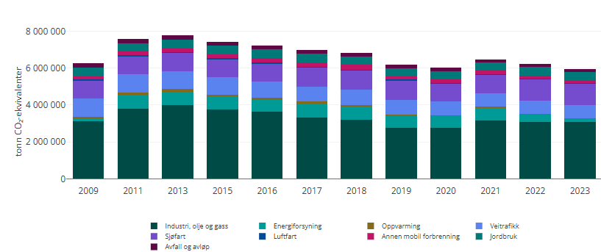
 | Del 1: Overgangsrisiko for næringstypar
 | Nytt Verdiskapingsdahboardet (side 6) til å få eit overblikk over næringar som står for mykje av verdiskapinga og har mange tilsette i kommunen. Nytt Miljødirektoraktet sin statestikk for å sjå kva sektorar har størst utslepp |  |  |  |  |  |  | Klikk på bildane for å finne oversikta for din kommune
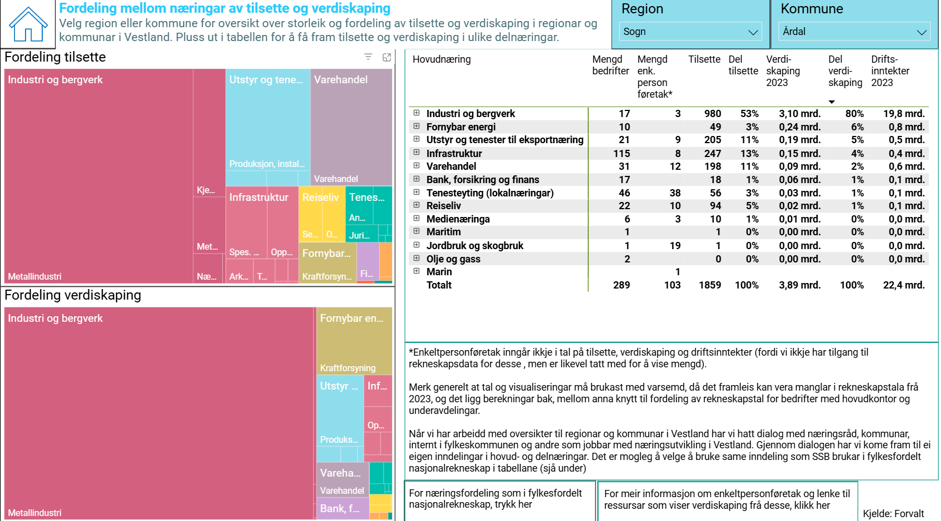

 | Du kan overføre informasjon frå dashboardet over verdiskaping i tabellen nedanfor. Velg de næringstypar som er relevante og utdjupp med spesifikke verksemdar viss du ynskjer. Nedafor er Årdal brukt som døme med næringstype Industri og bergverk/Hydro
 | Næringstype/Verksemd | Mengd bedriftar / Tilsette | Verdiskaping | Utslepp | Energibruk og energikjelde |  | Viss ein vil gjere analysen på verksemdsnivå kan det krevje dialog med verksemdane
 | Industri og bergverk | 20 / 980 | 53% | høg / middels / låg | Høg/middels/låg fossil/fornybar
 | Hydro | 1 / ~600 |  | høgt | Høg, stor andel fornybar
 | Fornybar energi |  |  | høg / middels / låg
 | Utstyr og tenester til eksportnæring |  |  | høg / middels / låg
 | Infrastruktur |  |  | høg / middels / låg
 | Bank, forsikring og finans |  |  | høg / middels / låg
 | Tenesteyting |  |  | høg / middels / låg
 | Reiseliv |  |  | høg / middels / låg
 | Maritim |  |  | høg / middels / låg
 | Jordbruk og skogbruk |  |  | høg / middels / låg
 | Olje og gass |  |  | høg / middels / låg
 | Marin |  |  | høg / middels / låg

 | Vurder for utvalte næringstypar følgjande fire kategoriar av overgangsrisikoar. Tilføy fleire faktorar om du synes og kopier skjemaa viss du vil gjere analysane for fleire næringstypar. Du velg sjølv om du vil gjere analysen på næringstype-nivå eller veksemds-nivå. Under skjemaa kan du skrive om kommunen sitt handlingsrom og kunnskapsgrunnlaget du har nytta
 | Politiske og juridiske krav |  |  |  | Marknad og økonomi |  |  |  | Teknologisk utvikling |  |  | Omdøme, demografi og forventingar
 | Næringstype/Verksemd: Industri og bergverk / Hydro | Overgangsrisiko | Alvorlegheit HØG/MIDDELS/LÅG |  | Næringstype/Verksemd: | Overgangsrisiko | Alvorlegheit HØG/MIDDELS/LÅG |  | Næringstype/Verksemd: | Overgangsrisiko | Alvorlegheit HØG/MIDDELS/LÅG | Næringstype/Verksemd: | Overgangsrisiko | Alvorlegheit HØG/MIDDELS/LÅG
 | CO2-avgift | Karbon-prising vil auke som verkemiddelbruk for å senke utslepp | H/M/L |  | Redusert aktivitet/produksjon |  | H/M/L |  | Vekst i sirkulær økonomi |  | H/M/L | Låg befolkningstilvekst og aldrande befolkning |  | H/M/L
 | Færre og dyrare kvotar i det Europeiske kvotesystem EU ETS. | Det årlege tall kvoter tilgjengeleg vil minke. Målet for utsleppsreduksjon i kvotepliktig sektor er gått frå 40 % til 62 % utsleppsreduksjon innan 2030 (Fit for 55). Dette betyr dyrare kvoter og auka kostnader ved utslepp. |  |  | Usikker og redusert etterspurnad og fall i pris |  |  |  | Energibruk og elektrifisering |  |  | Arbeidskraft og kompetanse
 | Skjerpa miljøkrav og auka regulering | Auka krav og sirkularitet i produksjonen som bruk av overskotsvarme og resirkulerte innputmaterial kan utfordrar aktørar. Auka miljøkrav og strengare planprosessar for utvinning av naturressursar t.d. steinbrot og mineraluttak. |  |  | Usikkerheit i internasjonal handel og globale verdikjeder |  |  |  | Karbonfangst og -lagring |  |  | Svekka omdømme og arbeidsmarknad
 | Nasjonalt klimamål | Petroleumsindustri må tilpasse seg Norges lovfesta klimamål for 2050 om å bli et lavutslippssamfunn i 2050 (95-100% utslippsreduksjon). (Klimameldinga) |  |  | Avgrensa ressursar |  |  |  | Utvikling innan grøne teknologiar, |  |  | Kompetanse
 | Anna |  |  |  | Energiprisar og -etterspurnad |  |  |  | Digitalisering og kunstig intelligens |  |  | Anna
 | Vurder kommunen sitt handlingsrom: |  |  |  | Vurder kommunen sitt handlingsrom: |  |  |  | Vurder kommunen sitt handlingsrom: |  |  | Vurder kommunen sitt handlingsrom:
 | Kunnskapsgrunnlag: |  |  |  | Kunnskapsgrunnlag: |  |  |  | Kunnskapsgrunnlag: |  |  | Kunnskapsgrunnlag:

 | Del 2: Overgangsrisiko for sektorar
 | Følgjande skjema er viss du vil vurdere overgangsrisikoen etter kvar sektor i inndelinga til Miljødirektoratet sin utsleppstatestikk. Du kan gjere analysen meir overordna utan inndeling i de ulike kategoriane som ovanfor. Du skal altså ikkje utfylle begge skjemaa men nytte de som du synes passar best avhengig av kva detaljeringsgrad du ynskjer og om du foretrekk inndeling etter sektor eller næringstype. |  |  |  |  | Viss du vil ha meir detaljert analyse av utsleppskategoriane kan du downloade dataa frå Miljødirektoratet og sjå på den detaljerte oversikten. Sjå døme under for Vegtrafikk
 | Utsleppskjelde | Utslepp i dag (Høg/middels/låg) | Potensiel overgangsrisiko |  |  | Alvorlegheit: Høg / Middels / Låg | Handlingsrom kommunen | Kunnskapsgrunnlag
 | Vegtrafikk | Personbilar - Størst | Risikoen er knytt til ujamn tilgang på ladeinfrastruktur, nettkapasitet, mogleg krav til el-bilar og høg bilavhengigheit i distrikta. |  |  | Middels til høg | Høg gjennom areal- og transportplanlegging, | Svakt/Sterkt. Kjelder:
 | Totalt utslepp: (høg/middel/låg) | Varebilar - Middels | Teknologi meir moden og vegval enklare. Elektrifisering går raskare enn for tunge køyretøy, men kostnader, rekkevidde og ladebehov kan vere utfordrande i distrikta. |  |  | Middels | Middels: kan bidra gjennom offentlege innkjøp, lokalisering av næringsareal, tilrettelegging og støtte til ladeinfrastruktur.
 |  | Bussar - Middels | Risiko knytt til auka investerings- og driftskostnader ved overgang til null- utsleppsbussar, spesielt på lange og lite trafikkerte ruter. Teknologisk risiko i område med krevjande topografi og klima. |  |  | Middels | Avgrensa
 |  | Tung transport - Høg | Umoden teknologi, vegval innan teknologi for drivstoff, høge investeringskostnader, manglande lade- og energiinfrastruktur og lange transportavstandar. Risiko for svekka konkurranseevne i transportintensive næringar. |  |  | Høg | Avgrensa, en kan bidra gjennom samordna planlegging for ladeinfrastruktur og dialog med næringslivet
 | Jordbruk
 | Oppvarming
 | Energiforsyning
 | Anna mobil forrenning
 | Avfall og avløp
 | Sjøfart
 | Industri, olje og gass

 | Del 3: Overgangsrisiko for kommunen som verksemd
 | Følgjande skjema er for kommunen som verksemd. Her kan du vurdere om det er overgangsrikoar knytt til kommunen sin verksemd eller tenestar. |  | Legg til fleire celler for ulike sektorar i kommunen sin verksemd om det trengs
 | Utslepp frå kommunen som verksemd | Utslepp i dag (Høg/middels/låg) | Potensiel overgangsrisiko |  |  | Alvorlegheit: Høg / Middels / Låg | Handlingsrom kommunen | Kunnskapsgrunnlag
 | Transport |  | Kommunale bygg og transportløysingar kan vere avhengige av fossil energi. Utgiftar til ny kommunal transportpark på el eller hydrogen |  |  |  |  | Svakt/Sterkt. Kjelder:
...

